Tabelle1
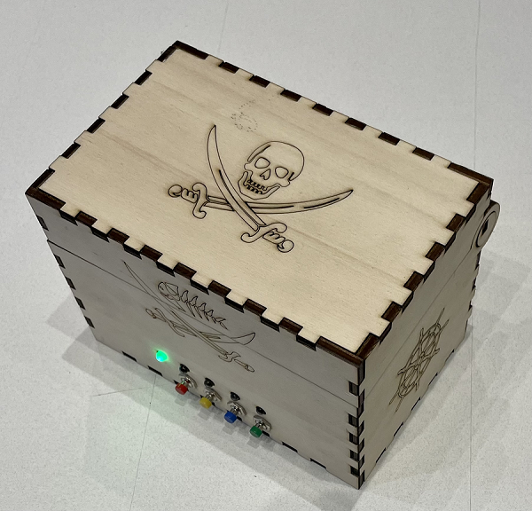

 | BOM Schatzkiste

10 | 1 x NANO | 60.00 € | 6.00 € | Amazon
10 | 1 x NANO-Shield | 30.00 € | 3.00 €
10 | 1x Stift/Buchsenleiste | 10.00 € | 1.00 € | Amazon
20 | 2 x Servo Motor SG90 | 40.00 € | 4.00 € | Amazon
10 | 1 x Reed-Kontakt mit Magnet | 10.00 € | 1.00 € | Amazon
40 | 4 x Taster | 20.00 € | 2.00 € | Amazon
40 | 4 x LEDs weiß | 9.00 € | 0.90 € | Amazon
10 | 1 x LED grün | 7.00 € | 0.70 € | Amazon
50 | 5 x 1kOhm | 6.60 € | 0.66 € | Amazon
10 | 1 x 9V Batterie | 11.00 € | 1.10 € | Amazon
10 | 1 x 9V Batterie-Clip | 7.00 € | 0.70 € | Amazon
20 | 2 x 90° Winkel | 6.00 € | 0.60 € | Amazon
10 | 1 x Gelaserte Schatzkiste (4mm Sperrholz 600x300) | 40.00 € | 4.00 €
 |  | 256.60 € | 25.66 €

